상품제안서
패션9쪽미니원 부채 | 상품코드: S19849

 |  |  |  |  |  |  | 02-713-8555 | www.synergygift.co.kr
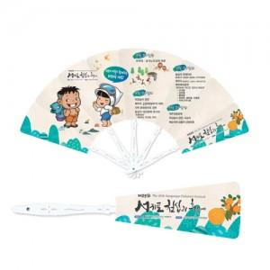

【상세/제작정보】 | <p style="text-align: left;" align="left"><span style="font-size: 14pt;">※ 최소 1,000개 부터 제작 진행 가능합니다.</span></p><p style="text-align: left;" align="left"><span style="font-size: 14pt;">※ 운임비 별도 발생 됩니다.</span></p>

【인쇄/포장옵션】 | 풀칼라 / OPP(비닐)

【공급단가】 | 수량 | 1,000~ | 3,000~ | 10,000~ | 30,000~ | 100,000~
*VAT별도 | 단가 | 480원 | 445원 | 420원 | 390원 | 370원

【상품 URL】 | https://www.synergygift.co.kr:443/src/goods_detail.php?gdno=429

